Capa
Versão Office 2010/2013

SD - Solicitação de Demanda
PRJ-00009918 - Produto IP Light - Atendimento ao B2B - R2 | Escolha a versão do artefato
Produtos Dados B2B | 2010/2013

 | 2007

Necessidade*
Prover um serviço de acesso a internet B2B assimétrico

Cenário Atual*
Atualmente não temos um produto competitivo para as pequenas e médias empresas para acesso à internet

Guia_Preenchimento
 | Guia de Preenchimento

Projeto
Ciclo de Vida de Desenvolvimento - Subprojeto

Testes
Construção
Planejamento
Desenho da Solução
Em Planej. Preliminar
Em Macro estimativa
Em Aval. de Arquitetura
Em Criação
Priorização
Aprov. Áreas Impactadas
Espec. Requisitos

Solicitação de Demanda (SD)
Objetivo: Este documento tem o objetivo de registrar uma solicitação para atendimento em TI a partir de informações classificadas em requisitos de negócio e regras de negócio.
Responsável: Solicitante/Analista de Negócio

Guia de Preenchimento

Referências_Anexos
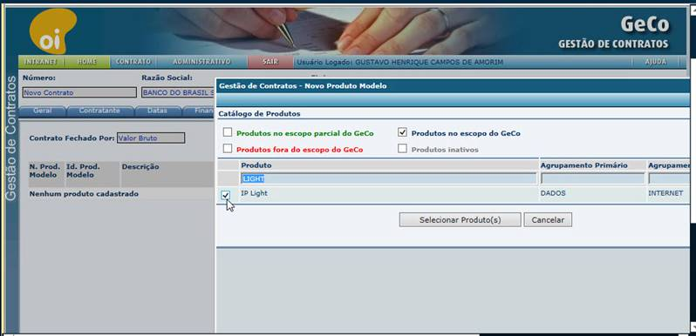
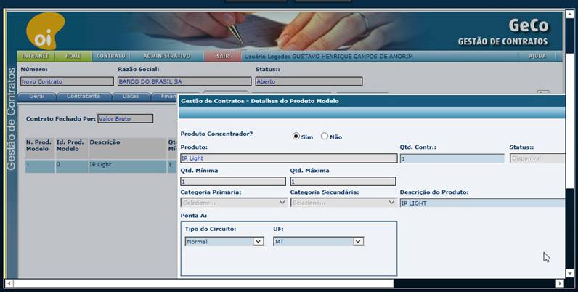
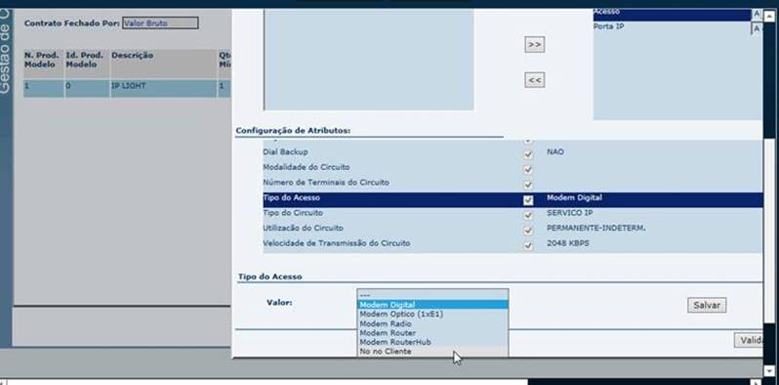
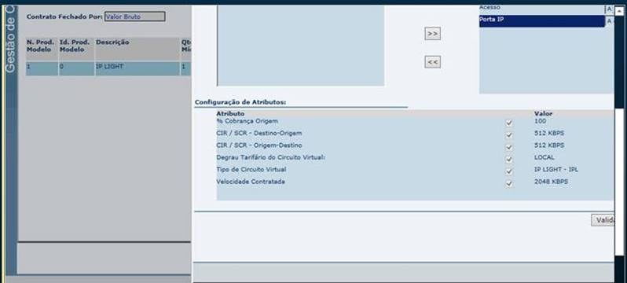
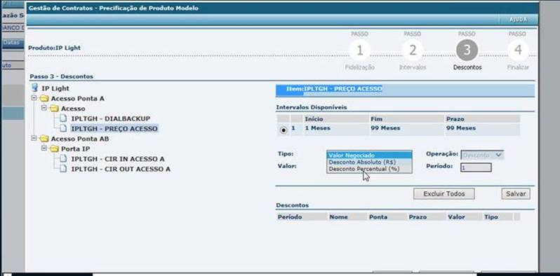
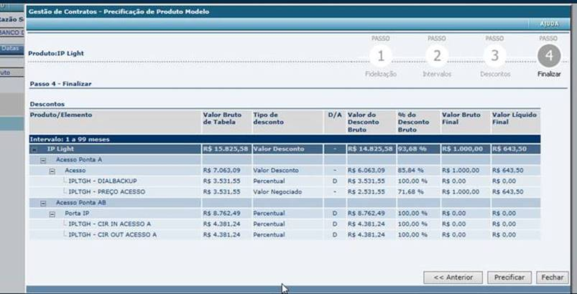
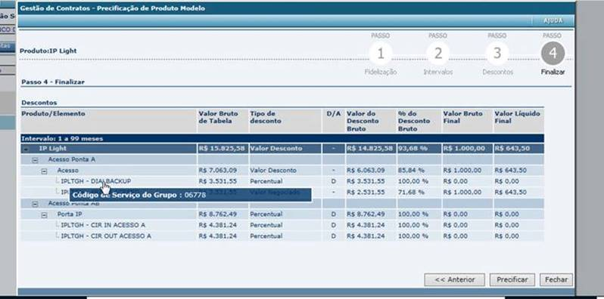
 |  | Referências e Anexos

Lista de Documentos Referências
# | Sistema/Área/Entidade | Nome do Arquivo | Tipo Documento | Nome Responsável Oi | Oi e-mail/Telefone | Nome Responsável Fábrica | Fábrica e-mail/Telefone | Avaliação por TI
1 | Artefato Obrigatório | PRJ00009918 - Produto IP Light - Atendimento ao B2B_R2_CA_V8.4 | CA - Critérios de Aceitação |  |  |  |  | Obrigatório
2 | MOCKUP | IP Light _ MOCKUP.pdf | PDF
3
4

 | RGN63 | Os relatórios de reparo são extraídos da base do FIX, portal sid: (http://btdf5226.brasiltelecom.com.br:7778/indicadores/logon.do;jsessionid=0a3db39e30d5db2608f154c74b89aa06bd4148e4e75a.e3iOb3mNbNaKe34TbhqMchuMbNv0n6jAmljGr5XDqQLvpAe ).
 |  | No portal sid temos os seguintes relatórios:
 |  | (ICD01; ICD02; ICD03; ICD03 Original; TMR; ICD04; ICD05; TMI; Panorama).

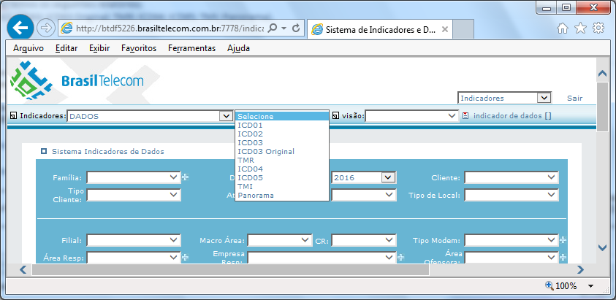

 | RGN11 | ADSL 1 e 2 = até 2Mbps
 |  | ADSL 2+ = até 15Mbps
 |  | VDSL = acima de 20M (inclusive)
 |  | Reforço que não existe alteração desta relação para o IP light, visto que a regra deve ser a mesma do VELOX

 | RGN90 | As configurações relativas ao produto IP LIGHT tanto no CRM como no Faturamento nos ambientes de testes devem ser executadas por TI.

 | RGN91 a RGN96 - Telas do GECO

